CoSQL
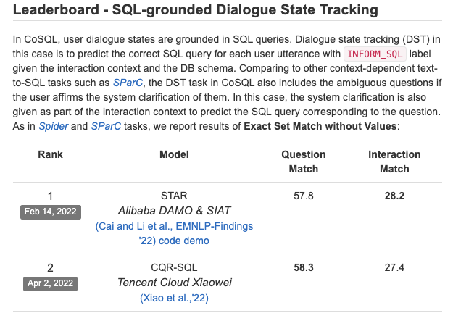
模型 | QM |  | IM
 | EX | EM | EX | EM
GPT-3.5-turbo | 54.2/0 | 52.3/28.6 | 41/33.8 | 33.1/25.4
text-davinci-003 | 59.3/0 | 66.7/43.4 | 56.2/1.0 | 50/0 | 前70行
ChatGLM-6B-int8 | 7.2/0 | 7.7/3.4 | 6.1/2.8 | 5.5/2.8
ChatGLM-6B | 16.8/0 | 19.9/9.1 | 14/4.2 | 13.3/4.2

Spider
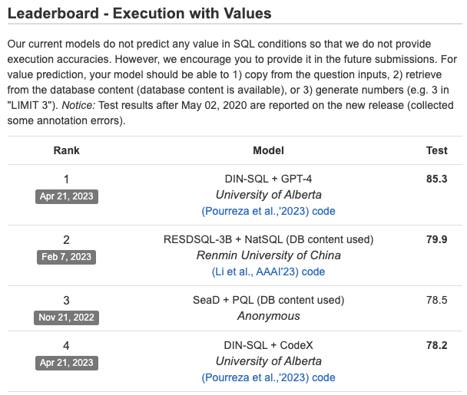
模型 | EX | EM | 备注
GPT-3.5-turbo | 65.7/25.9 | 63.7/6.6
text-davinci-003
ChatGLM-6B-int8 | 11.2/6.9 | 12.7/5.9 | 前742行
ChatGLM-6B | 18.1/9.6 | 19.4/8.5
ChatGLM-130B
GLM-130B
OpenBMB 130B
LLAMA 70B
BELLE 7B 链家

